Hoja1
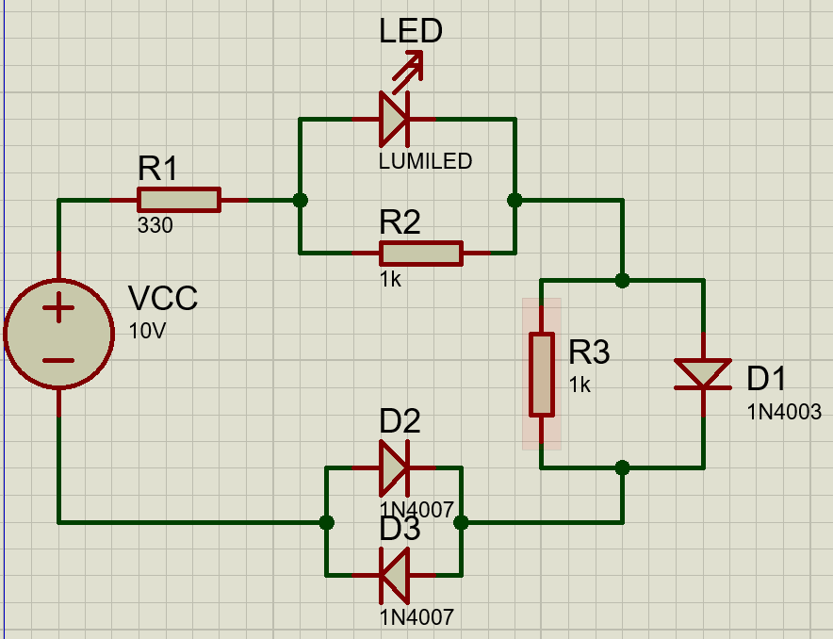
Elemento | Fisico |  | Simulado |  | Calculos
 | V | mA | V | mA | V | mA
LED | 2 | 17.85 | 1.92 | 18.2 | 1.92 | 18.32
D1 | 0.73 | 19 | 0.72 | 19.4 | 0.7 | 19.54
D2 | 0.73 | 0 | 0.73 | 0 | 0.7 | 0
D3 | 0.73 | 19.71 | 0.73 | 19.2 | 0.7 | 20.24
R1 | 6.51 | 19.74 | 6.64 | 19.2 | 6.68 | 20.24
R2 | 2 | 2 | 1.92 | 1.92 | 1.92 | 1.92
R3 | 0.73 | 0.73 | 0.72 | 0.72 | 0.7 | 0.7
Analisis de circuito

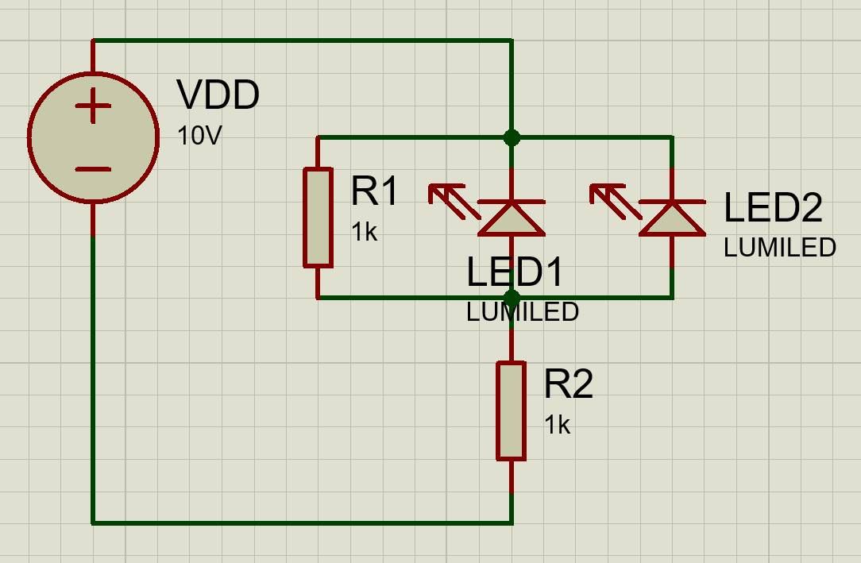
Elemento | Fisico |  | Simulado |  | Calculos
 | V | mA | V | mA | V | mA
LED1 | 5 | 0 | 5 | 0 | 5 | 0
LED2 | 5 | 0 | 5 | 0 | 5 | 0
R1 | 5 | 5.02 | 5 | 5 | 5 | 5
R2 | 5 | 5.03 | 5 | 5 | 5 | 5
Analisis de circuito

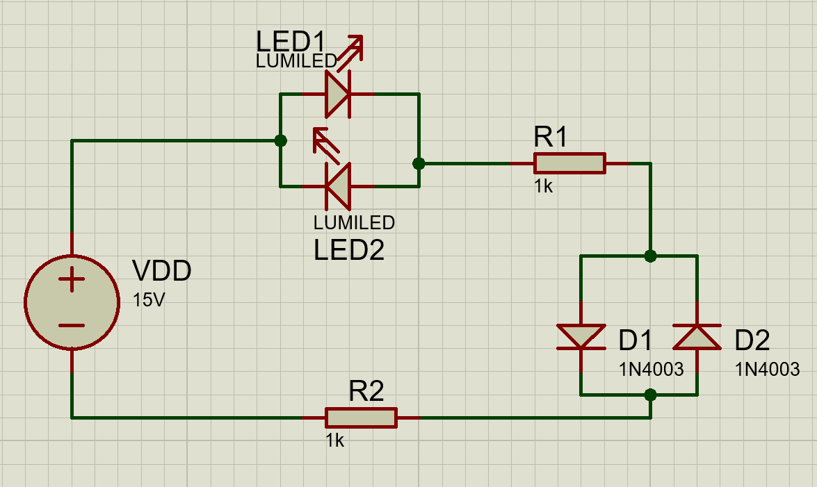
Elemento | Fisico |  | Simulado |  | Calculos
 | V | mA | V | mA | V | mA
LED1 | 1.914 | 6.27 | 1.87 | 6.23 | 1.92 | 6.19
LED2 | 1.914 | 0 | 1.87 | 0 | 1.92 | 0
R1 | 6.19 | 6.27 | 6.23 | 6.23 | 6.19 | 6.19
R2 | 6.19 | 6.27 | 6.23 | 6.23 | 6.19 | 6.19
D1 | 0.67 | 6.27 | 0.67 | 6.23 | 0.7 | 6.19
D2 | 0.67 | 0 | 0.67 | 0 | 0.7 | 0
Analisis de circuito

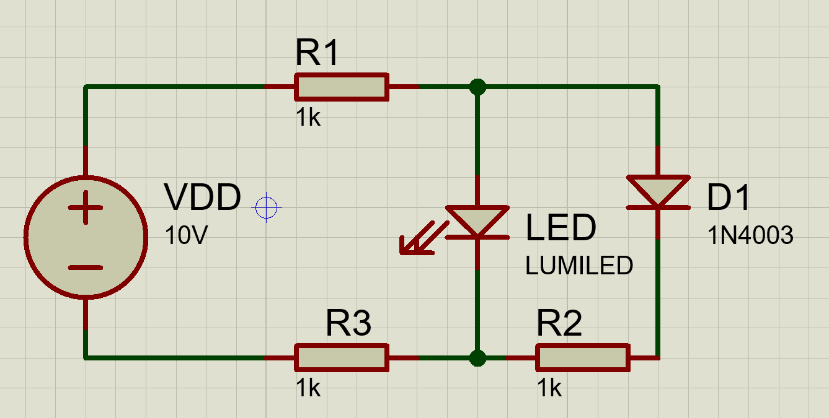
Elemento | Fisico |  | Simulado |  | Calculos
 | V | mA | V | mA | V | mA
LED1 | 1.86 | 2.83 | 1.92 | 2.71 | 1.92 | 2.82
D1 | 0.61 | 1.27 | 0.6 | 1.33 | 0.7 | 1.22
R1 | 4 | 4.11 | 3.94 | 4.04 | 4.04 | 4.04
R2 | 1.25 | 1.27 | 1.33 | 1.33 | 1.22 | 1.22
R3 | 4 | 4.11 | 4.04 | 4.04 | 4.04 | 4.04
Analisis de circuito

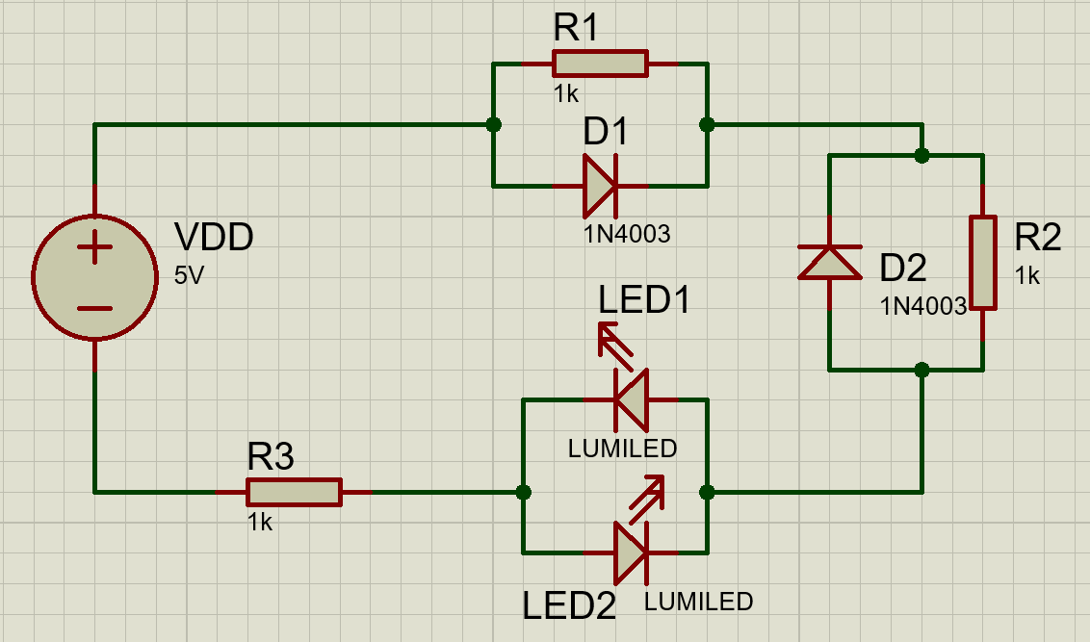
Elemento | Fisico |  | Simulado |  | Calculos
 | V | mA | V | mA | V | mA
LED1 | 1.82 | 1.31 | 1.9 | 1.27 | 1.92 | 1.19
LED2 | 1.82 | 0 | 1.9 | 0 | 1.92 | 0
D1 | 0.57 | 0.75 | 0.57 | 0.7 | 0.7 | 0.49
D2 | 1.31 | 0 | 1.27 | 0 | 1.19 | 0
R1 | 0.57 | 0.57 | 0.57 | 0.57 | 0.7 | 0.7
R2 | 1.31 | 1.31 | 1.27 | 1.27 | 1.19 | 1.19
R3 | 1.31 | 1.31 | 1.27 | 1.27 | 1.19 | 1.19
Analisis de circuito

